2.审批表单
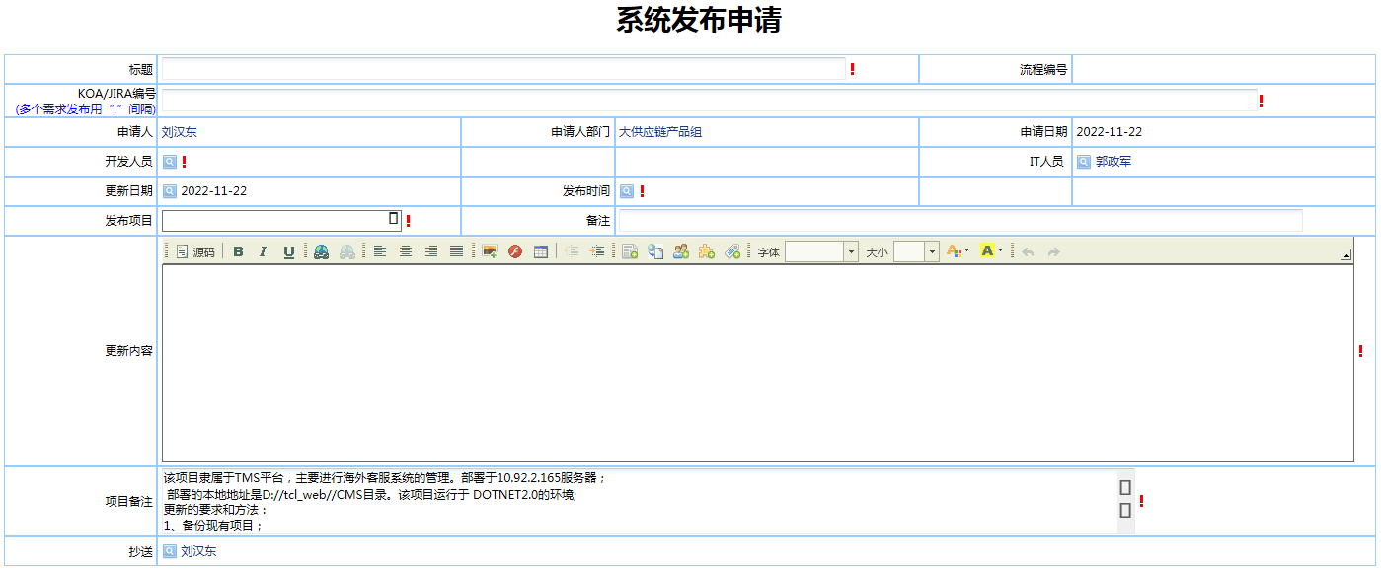
原有流程页面复制（示例）

4.流程图
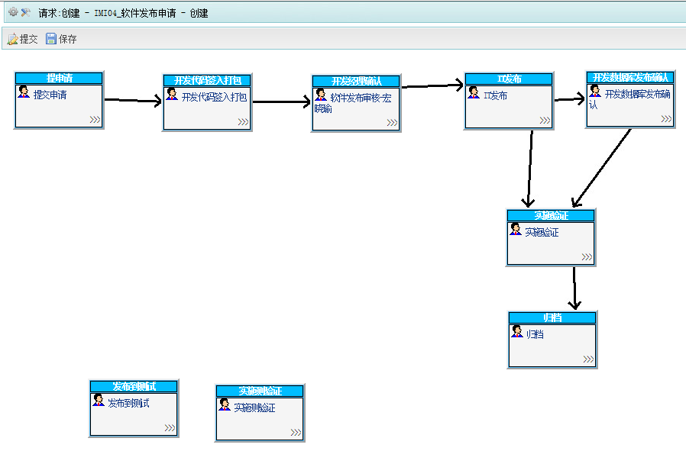
（流程图截图示例）

